MS Motylek
ROZPOČET NA ROK 2019

Mateřská škola Motýlek, Nemocniční 107 | Rozpočet | Aktuální | Předpoklad | Rok 2019
 | 2,018 | upravený | plnění
 |  | 2,018 | 2,018
Výnosy celkem | 10,126 | 10,126 | 10,126 | 10,401
Příspěvek zřizovatele - provozní | 1,570 | 1,570 | 1,570 | 1,845
Příspěvek zřizovatele - účelový | 0 | 0 | 0 | 0
Provozní dotace z jiných zdrojů | 7,186 | 7,186 | 7,186 | 7,186
Zúčtování 403 do výnosů | 0 | 0 | 0 | 0
Zapojení fondů do výnosů | 0 | 0 | 0 | 0
Ostatní výnosy | 1,370 | 1,370 | 1,370 | 1,370
Náklady celkem | 10,126 | 10,126 | 10,126 | 10,401
Osobní náklady | 7,340 | 7,340 | 7,340 | 7,366
Odpisy | 30 | 30 | 30 | 19
Energie | 579 | 579 | 579 | 621
Ostatní náklady | 2,177 | 2,177 | 2,177 | 2,395

Doplnit informaci o požadavku na investiční příspěvek (výše, účel)
MŠ Motýlek,Nemocniční 107
Dokončení opravy výtahu v ŠJ
Oprava izolace rozvodů v ŠJ
Oprava obkladů,zdiva a malování
Nátěr topných těles
Opravy herních sestav na školní zahradě
Výměna oplocení zahrady

MŠ Wolkerova
Dokončení nátěru střechy vč.podbití
Nátěr střechy zahradního domku
Zateplení,fasáda
Periodická údržba výměníku TUV

Výměna zařízení kuchyně (myčka,robot)
1) Výše provozního příspěvku
2) Výše investičního příspěvku
3) Výše odpisů

Komentář:
Preventivní vyčištění odpadů v ŠJ a prádelně - předejití havárie.
Je naplánováno odstranění starých lamp veřejného osvětlení v areálu MŠ.
Instalace nového osvětlení s pohybovým čidlem.
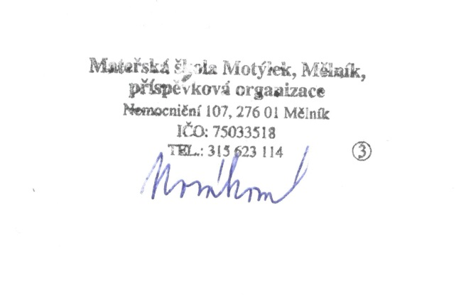
Pravidelný servis zabezpečení budov MŠ
Opravy a obměna herních prvků v zahradě MŠ Nemocniční.
Odstranění závad na základě výsledků pravidelných tech.prohlídek

Vypracovala: Mgr.Hana Nováková

